evaluation
 | 線形回帰 |  |  | 決定木 |  |  | K近傍

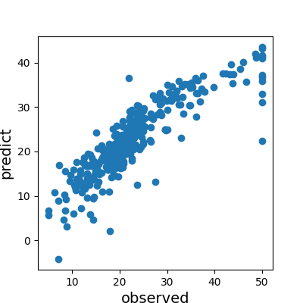
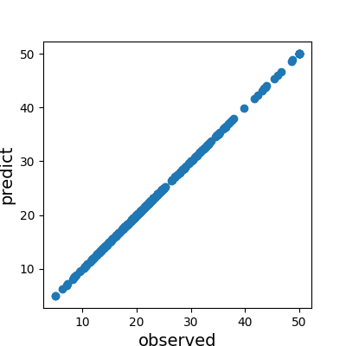
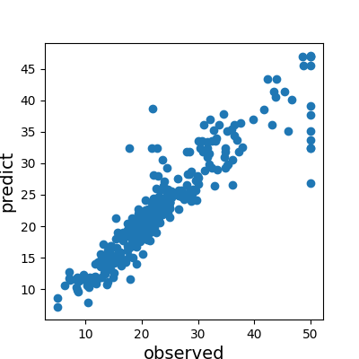
訓練

 | 平均二乗誤差 | 平均絶対誤差 | 中央絶対誤差 | 平均二乗誤差 | 平均絶対誤差 | 中央絶対誤差 | 平均二乗誤差 | 平均絶対誤差 | 中央絶対誤差
 | 19.958 | 3.104 | 2.251 | 0.000 | 0.000 | 0.000 | 13.138 | 2.215 | 1.350

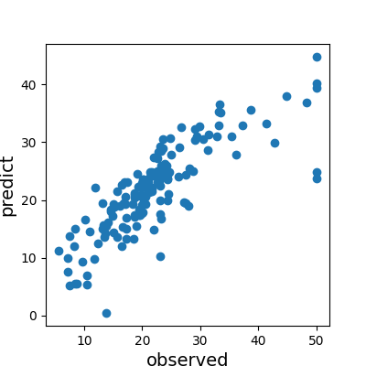
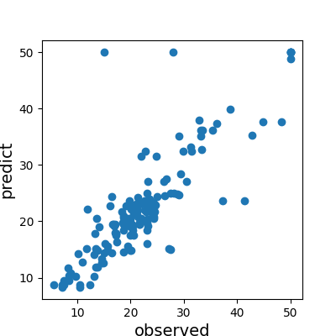
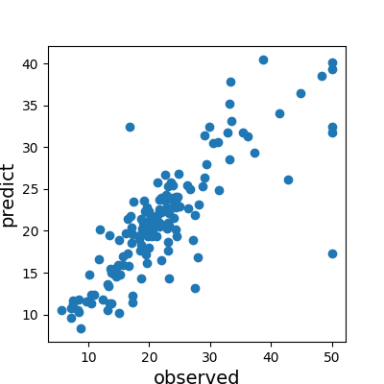
試験

 | 平均二乗誤差 | 平均絶対誤差 | 中央絶対誤差 | 平均二乗誤差 | 平均絶対誤差 | 中央絶対誤差 | 平均二乗誤差 | 平均絶対誤差 | 中央絶対誤差
 | 27.196 | 3.610 | 2.657 | 26.235 | 3.016 | 1.950 | 28.144 | 3.263 | 2.070

